交付申請書
番号がある場合のみ記入

別記第３号様式（第６条関係）
 |  |  | 〇〇第〇〇号
 |  |  | 令和〇〇年〇〇月〇〇日

熊本県知事 〇〇 〇〇 様

 | 住所 | 〒８６２－８５７０
 |  | 熊本市中央区水前寺６丁目１８－１

 | 氏名 | 〇〇の森を守る会
フリガナを記載
補助金額を記載
団体印は不要
 |  | 会長 熊本 花子

令和〇〇年度未来につなぐ森づくり事業補助金交付申請書

令和〇〇年度において、下記のとおり未来につなぐ森づくり事業を実施したいので、
金４１０，０００円を交付されるよう熊本県補助金等交付規則第３条及び熊本県農林水
産業振興補助金等交付要項第６条の規定により関係書類を添えて申請します。
記
１ 事業の目的
２ 事業の内容及び経費の配分
３ 交付を受けようとする補助金等の額及び補助金等の額の算出基礎

収支予算（精算）書
実績報告の場合は、
「収支精算書」と記載

別記第４号様式（第６条・１３条関係）

収支予算書
実績報告の場合は、「精算額（円）」と記載
１ 収入の部
区 分 | 予算額（円） | 備 考

県補助金
 | 410,000
市町村費

そ の 他
 | 318 | 自己資金

計
 | 410,318
実績報告の場合は、「精算額（円）」と記載
２ 支出の部
区 分 | 予算額（円） | 備 考

材料購入費
 | 337,500
委託費
 | 15,000
安全対策費
 | 13,200
保険料
 | 3,900
借上費
 | 2,500
報償費
 | 30,000
①計画変更の場合
変更前：下段 変更後：上段
②実績報告の場合
計画：下段 実績：上段
通信連絡費
 | 1,980
旅費
 | 1,988
諸費
 | 4,250
計
 | 410,318

事業計画（実績）書
別記第１号様式

令和〇〇年度（２０□□年度）

必要に応じて修正する。
①計画書
②変更計画書
③実績書
未来につなぐ森づくり事業 計画書

 |  | （ふりがな） |  | 〇〇のもりをまもるかい
 |  | 補助事業者名： |  | 〇〇の森を守る会

 |  | （ふりがな） |  | かいちょう くまもと はなこ
 |  | 代 表 者 名： |  | 会長 熊本 花子

 | 添付書類
 | （１） 県民のみんなによる森づくり活動支援
 | イ 森林環境教育推進 |  |  |  |  | 別記第１号様式の付表２

 | 事務取扱責任者 |  | （ふりがな） |  | くまもと りょうこ
 |  |  | 氏名 |  | 熊本 良子
 |  |  | 住所 |  | 〒８６２－８５７０
 |  |  |  |  | 熊本市中央区水前寺6丁目18-1
 |  |  | 電話番号 |  | 〇〇〇－〇〇〇－〇〇〇〇
 |  |  | メールアドレス |  | 〇〇〇－〇〇〇－〇〇〇〇

※不要な文字は削除すること

事業計画（実績）内訳表
屋外で実施する場合には
予備日を記載する。
別記第１号様式の付表２ 事業計画（変更計画／実績）内訳表
区 分 | 補助対象活動 | 事業費区分 |  |  | 事業費内訳 |  | 備考
 |  |  |  | 事業費 | 補助金 | 自己資金
 |  |  |  | 円 | 円 | 円
（１） 県民みんなによる | ④森林環境学習の実施 |  |  |  |  |  | １ 活動予定日：
補助対象活動名を記載
森づくり活動の支援 |  | 材料購入費 | 木工教室用部材 | 337,500 | 337,500 |  | 令和○○年○○月○○日（予備日：○○月○○日）

委託費は
計画事業費の1/2 以内
イ 森林環境教育推進 |  | 委託費 | チラシ作成・発送 | 15,000 | 15,000 |  | ２ 活動箇所：
 |  |  |  |  |  |  | 熊本市○○区○○「○○の森」
 |  | 安全対策費 | 飲料水 | 13,200 | 13,200
 |  |  |  |  |  |  | ３ 参加予定人数：
 |  | 保険料 | 傷害保険 | 3,900 | 3,900 |  | ６０人（小学生児童２５人、保護者２５人、指導者１０人）

 |  | 借上費 | 電動ドライバー | 2,500 | 2,500 |  | ４ 活動概要：
 |  |  | 〇〇森林組合、 |  |  |  | 県内小学生（２５名程度）とその保護者を対象に参加者を募り、木工教室・
 |  | 報償費 | 森林インストラクター | 30,000 | 30,000 |  | 森林教室を実施する。
 |  |  |  |  |  |  | 〇〇の森において、県産材を使ったプランター・ベンチを制作した後、
 |  | 通信連絡費 | 振込手数料 | 1,980 | 1,980 |  | 副読本「木になる森のはなし」を用いての学習会、森林インストラクターによる
 |  |  | 〇〇森林組合、 |  |  |  | 〇〇の森観察会を実施する。
諸費は、消耗品等購入費
20,000円 以内
 |  | 旅費 | 森林インストラクター | 1,988 | 1,670 | 318

①計画変更の場合
変更前：下段 変更後：上段
②実績報告の場合
計画：下段 実績：上段
実績報告の場合：
「活動予定日」→「活動日」、「参加予定人数」→「参加人数」、
「活動概要」→「活動実績」に改める。
注）「交付決定日以降」の活動でないと補助対象とならない
 |  | 諸費 | 用紙、鉛筆代 | 4,250 | 4,250
購入した物等を記載

 | 計
 |  |  |  | 410,318 | 410,000 | 318
合計
 |  |  |  | 410,318 | 410,000 | 318
合計額の1,000円以下は切り捨て、
自己資金とする。
注）項目ごとに切り捨てる必要はない
※変更の場合は、変更前を下段、変更後を上段の二段書きとする。
※実績の場合は、計画を下段、実績を上段の二段書きとする。
※添付書類は下記のとおりとする。
○「事業計画（変更、実績）内訳明細表」【別記第１号様式の付表５】
〇補助対象活動⑤を活用して、次年度に森林環境学習を実施する場合は、その活動内容を明記した資料（事業計画時）
※実績の場合は、「活動予定日」を「活動日」、「参加予定人数」を「参加人数」及び「活動概要」を「活動実績」とする。
※補助金額の合計は千円単位とする。（千円未満がある場合は、自己資金に記載する）
※不要な文字は削除すること。

事業計画（実績）内訳明細表
必要に応じて修正する。
①事業計画内訳明細表
②事業計画変更内訳明細表
③事業実績内訳明細表
別記第１号様式の付表５

事業計画内訳明細表

事業費区分 | 規格等 | 数量 | 単位 | 単価（円） | 金額(円） | 備 考

材料購入費 | プランター用部材（県産材） | 25 | 個 | 6,000 | 150,000 | 釘代込み

材料購入費 | ベンチ用部材（県産材） | 25 | 個 | 7,500 | 187,500 | 釘代込み

委託費 | チラシ作成・発送 | 1 | 式 | 15,000 | 15,000

安全対策費 | 飲料水 | 120 | 本 | 110 | 13,200 | 熱中症対策 60人×2本

報償費は
1時間当たり5,000円/人
1日10,000円/人 以内
保険料 | 傷害保険 | 50 | 人 | 78 | 3,900

借上費 | 電動ドライバー | 5 | 台 | 500 | 2,500
 |  |  |  |  |  | ○○森林組合員
報償費 | 木工教室指導 | 4 | 人・日 | 5,000 | 20,000 | 2人×1日(3h)
 |  |  |  |  |  | 森林インストラクター
報償費 | 自然観察学習指導 | 2 | 人 | 5,000 | 10,000 | 2人×1h

通信連絡費 | 振込手数料 | 2 | 回 | 550 | 1,100

通信連絡費 | 振込手数料 | 1 | 回 | 880 | 880 | 他銀行への振込
 |  |  |  |  |  | 〇〇森林組合
旅費 | 〇〇森林組合～△△（往復） | 1 | 回 | 920 | 920 | 5km×2×37円×550円
 | 森林インストラクター協会 ～△△（往復） |  |  |  |  | 森林インストラクター協会
旅費は
37円/km＋ 550円 以内
旅費 |  | 1 | 回 | 1,068 | 1,068 | 7km×2×37円×550円

諸費 | 用紙代（500枚入り） | 1 | 包 | 2,000 | 2,000

諸費 | 鉛筆 | 3 | ダース | 750 | 2,250 | 計36本
要領別表６－１の
事業費区分から記載
①計画変更の場合
変更前：下段 変更後：上段
②実績報告の場合
計画：下段 実績：上段

合 計 |  |  |  |  | 0
 |  |  |  |  | 410,318

現地写真
現地状況写真

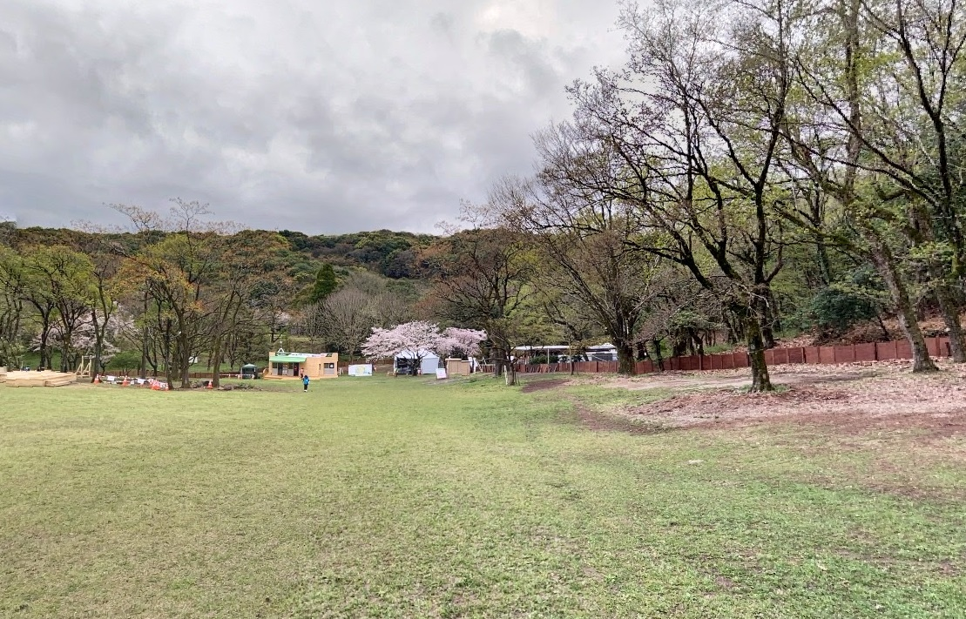
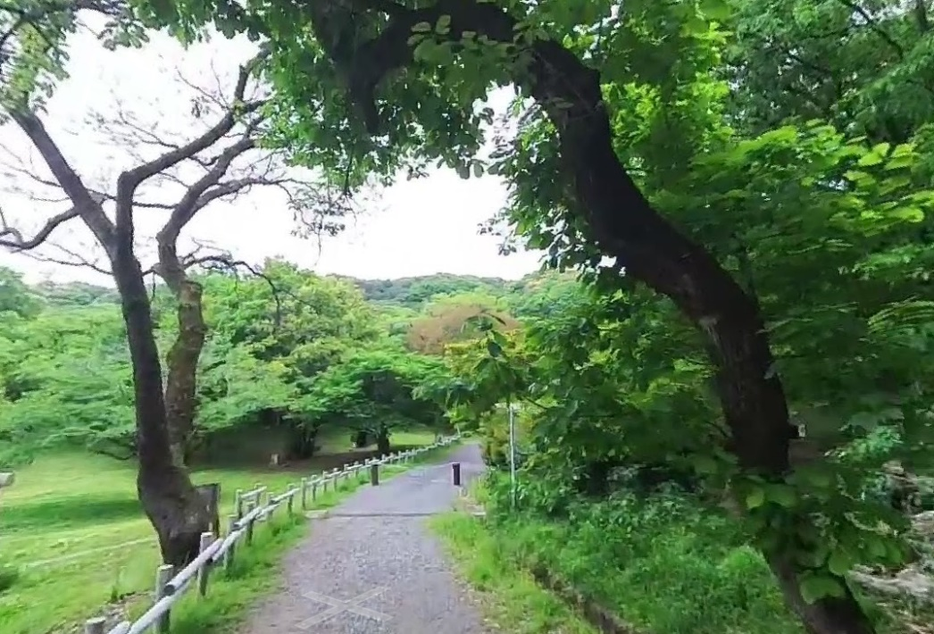

森林教室実施予定地
木工教室実施予定地

報道投げ込み資料
 |  |  | 令和○○年（２０○○年）●●月●●日
交付決定後に報道投げ込みをする
（交付申請時の日付は空欄でよい）
報道資料

〇〇の森で「間伐材を用いた木工教室・森林教室」を 開催します！

〇〇の森を守る会では、森林の働きや木材の特性等について学ぶために、県内の小学生と保護者を対象に下記のとおり木工教室及び森林教室を開催します。

 | 記

１ 日時：令和〇〇年〇月〇〇日 ●●時から●●時まで

２ 場所：熊本市○○区○○「○○の森」

３ 活動内容
県内小学生（２５名）とその保護者を対象に、〇〇の森で木工教室・森林教室を実施し、森林や木材が地球環境を守っていくうえで非常に重要であることを感じてもらうイベントです。 県産材を使ったプランター・ベンチを制作した後、副読本「木になる森のはなし」を用いた学習会、森林インストラクターによる〇〇の森観察会を体験します。

なお、この活動は「未来につなぐ森づくり事業（水とみどりの森づくり税）」を活用し実施します。

４ 参加者
県内小学生と保護者：５０名

５ 主催：〇〇の森を守る会
〇〇の森を守る会は、平成〇〇年〇〇月○○日に設立した森林ボランティア団体です。令和〇〇年〇〇月現在、熊本花子会長を筆頭に、会員〇〇名で○○の森を中心に、森づくり活動を行っています。

 |  | 【お問い合わせ先】
 |  | 〇〇の森を守る会
 |  | 担当者 | 熊本 花子
 |  | 連絡先 | 電話 ○○○○○○○○○○○
 |  |  | メール○○○○○○○○○○○

実績報告書
番号がある場合のみ記入

別記第１１号様式（第１３条関係）
 |  |  | 〇〇第〇〇号
 |  |  | 令和〇〇年〇〇月〇〇日

熊本県知事 〇〇 〇〇 様

 | 住所 | 〒８６２－８５７０
 |  | 熊本市中央区水前寺６丁目１８－１

 | 氏名 | 〇〇の森を守る会
フリガナを記載
団体印は不要
 |  | 会長 熊本 花子

令和〇〇年度未来につなぐ森づくり事業補助金実績報告書

令和〇〇年〇〇月〇〇日付け森保第〇〇〇号の交付決定通知に基づき、令和〇〇年度未来に
つなぐ森づくり事業を実施しましたので、熊本県補助金等交付規則第１３条及び熊本県農林水
産業振振興補助金等交付要項第１３条の規定により、関係書類を添えてその実績を報告します。

記
添付書類
１ 収支精算書
２ 実績報告書
３ その他

実績写真
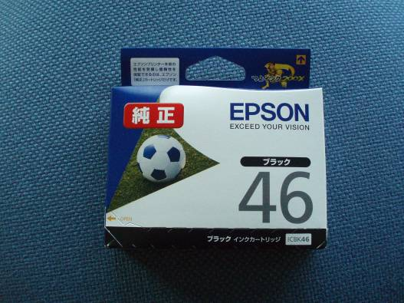
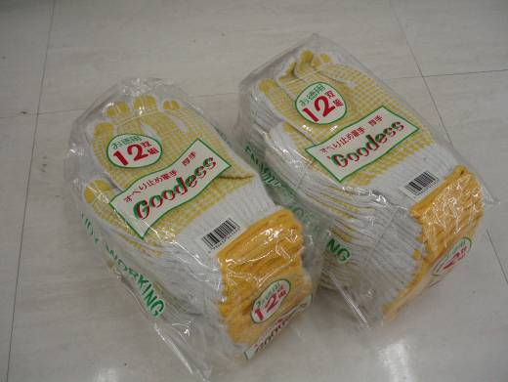
○活動ごとの着手前、実施状況、活動の写真（状況が確認できる枚数）
○材料や道具、消耗品等の購入がある場合、購入物や数が分かる写真
○完了写真は、事業ＰＲ用として活用させていただく場合があります。
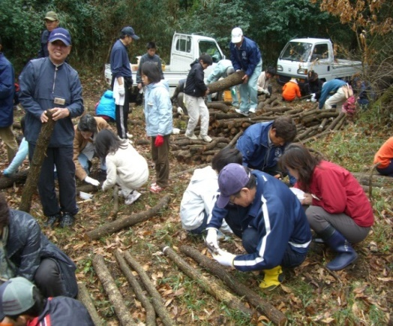
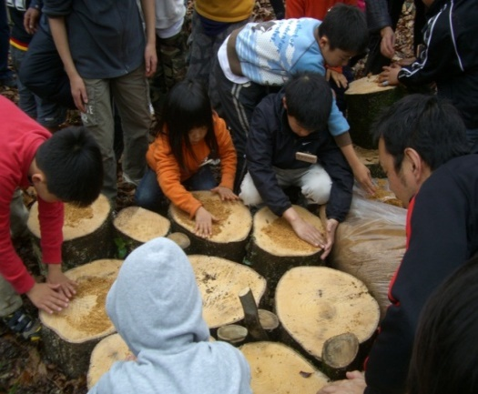

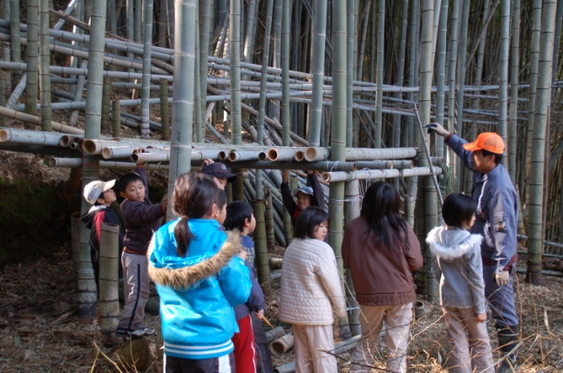
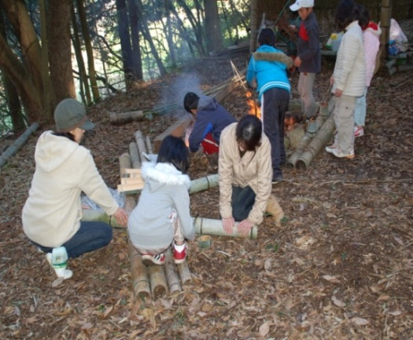

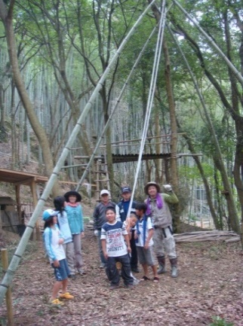
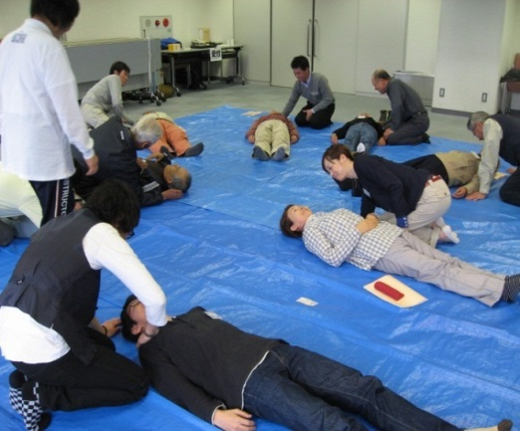

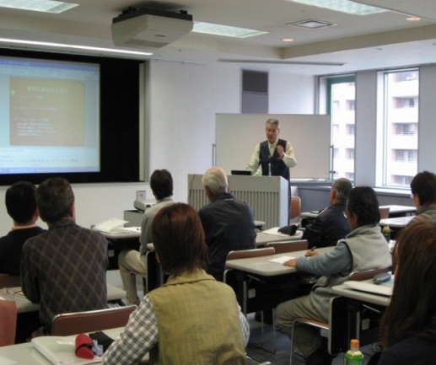
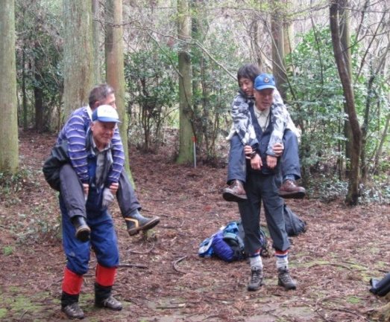

施工前 | 施工前
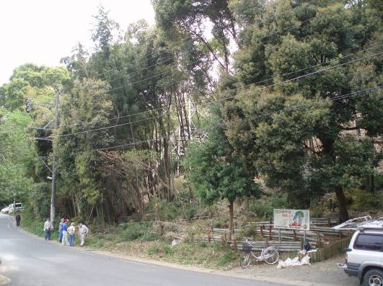
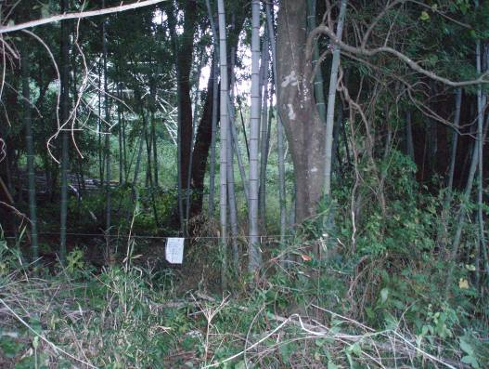

委託分施工中 | 委託分施工中
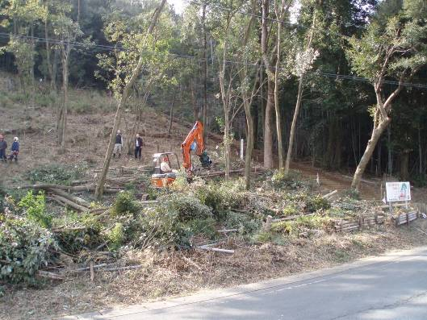
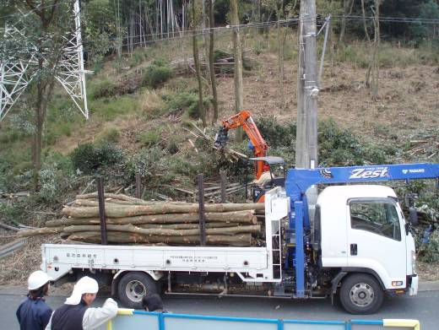

委託分完了 | 竹・木材粉砕機による粉砕
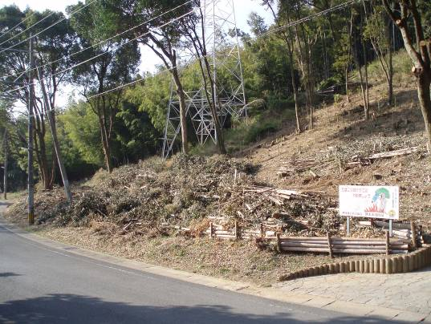
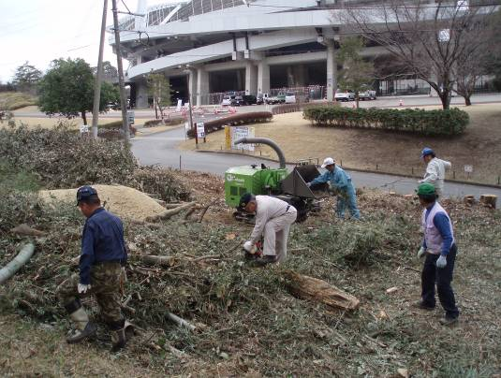

竹・木材粉砕機による粉砕 | 竹・木材粉砕機による粉砕
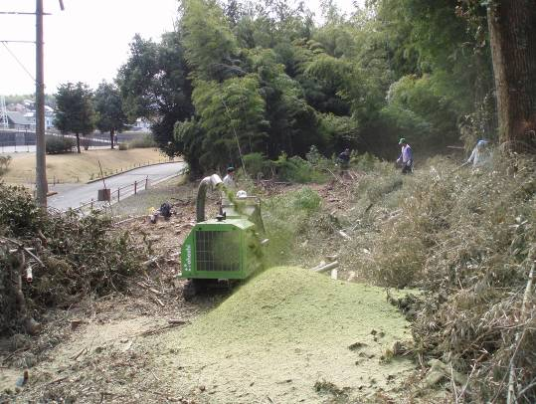
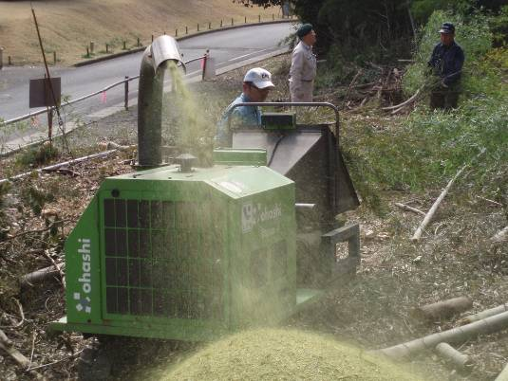

植栽状況 | 植栽状況
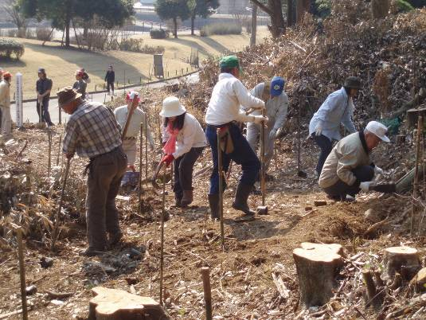
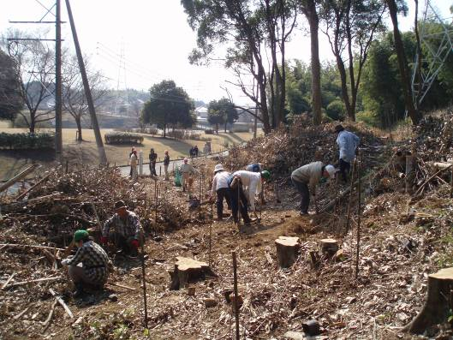

植栽状況 | 植栽状況
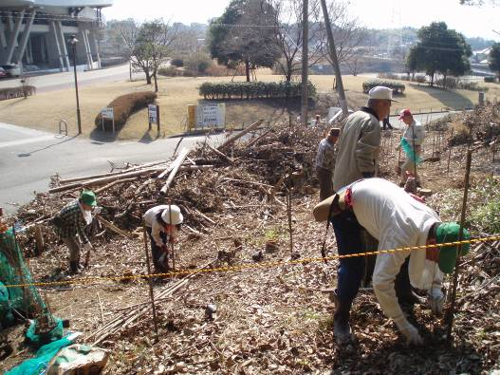
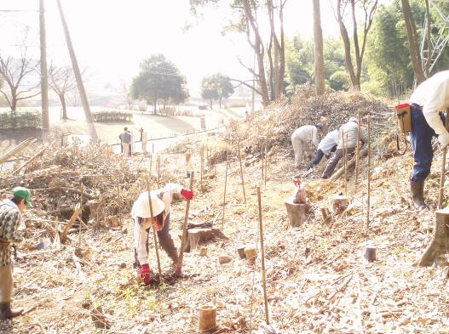

完了写真 | 完了写真
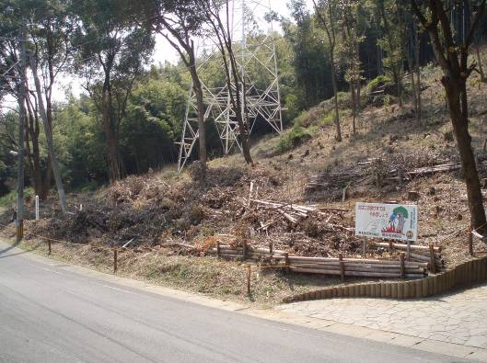
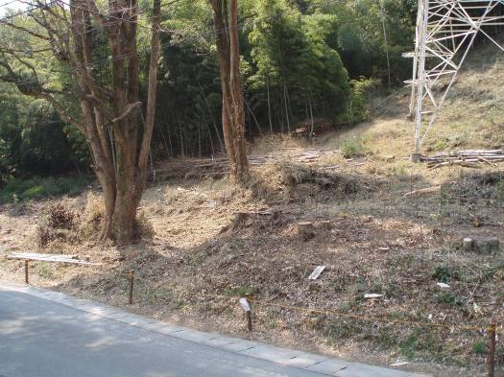

完了写真 | 完了写真
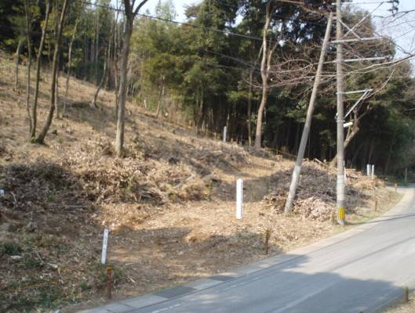
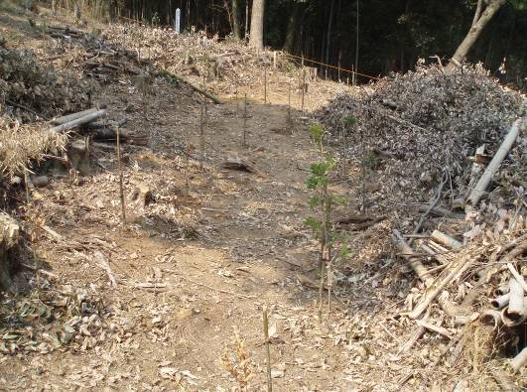

完了写真 | 完了写真
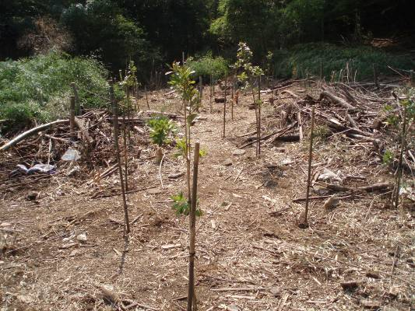
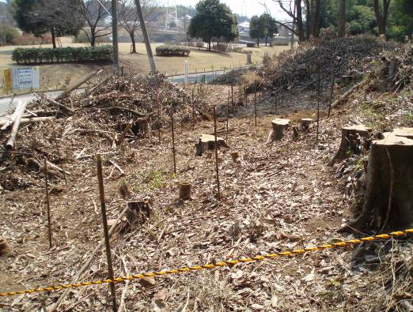

（材料購入）
苗木 | 苗木
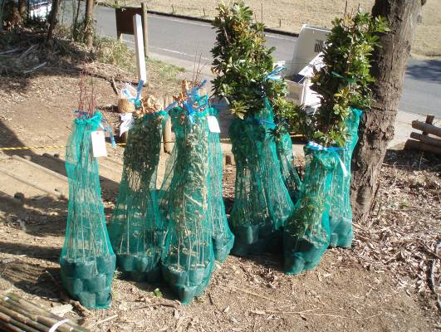
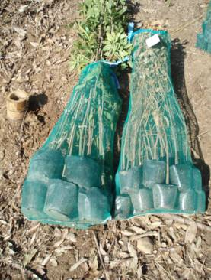
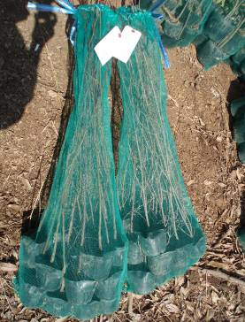

支柱
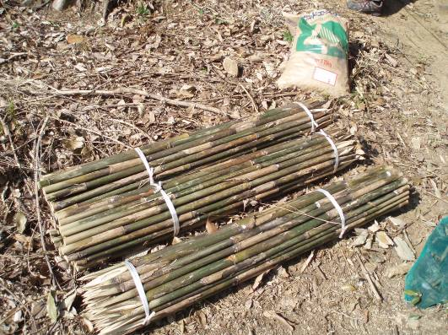

麻紐、針金 | ロープ
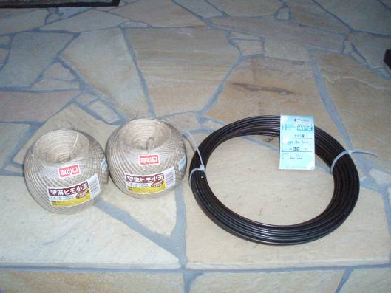
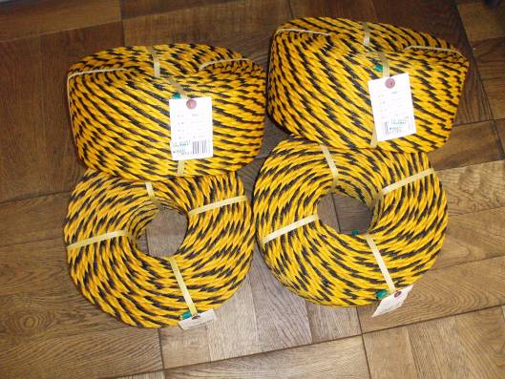

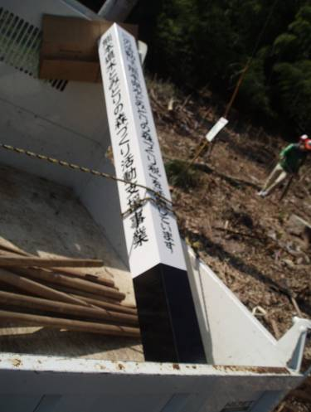
木製看板 | 木製看板
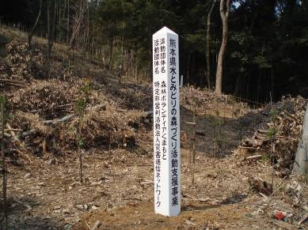

肥料 | 皮手袋
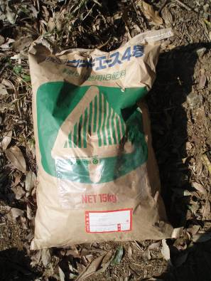
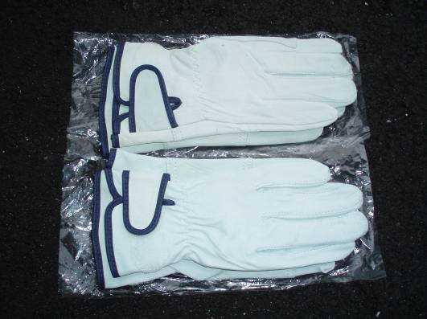

インク | 手袋

交付請求書
別記第１３号様式（第１５条関係）

令和〇〇年度未来につなぐ森づくり事業補助金交付請求書

令和〇〇年〇〇月○○日付け森保第〇〇号で確定の通知がありました令和〇〇年度未
来につなぐ森づくり事業補助金として、下記の金額を交付されるよう熊本県補助金等交
付規則第１６条の規定により請求します。

記

請求額 金４１０，０００円

 |  |  |  |  |  |  |  |  | （市町村の場合は記入不要）
 |  |  |  |  |  | 金融機関名 |  | ○○銀行 〇〇支店

 |  |  |  |  |  | 預金種目 |  | 普通
 |  |  |  | 口 座
 |  |  |  | 振替払 |  | 口座番号 |  | ○○○○○○○

 |  |  |  |  |  | 口座名義 |  | 〇〇の森を守る会
 |  |  |  |  |  |  |  | 会計 熊本 明子
申請者名と口座名義が違う場合は、
別途「委任状」が必要となる。

 | 令和〇〇年〇〇月○○日

 |  |  |  | 住所 | 熊本市中央区水前寺６丁目１８－１

 |  |  |  | 氏名 | 〇〇の森を守る会

 |  |  |  |  | 会長 熊本 花子

 |  | 熊本県知事 〇〇 〇〇 様

下記の欄に記載があれば
押印不要（メール等での提出が可能）

 | 書類の提出方法 |  | 紙 ・ 電子メール ・ ファクシミリ
 | 書類発行責任者氏名 |  | 熊本 花子 |  |  |  | 電話番号
 | 担当者氏名 |  | 熊本 良子 |  |  |  | 電話番号

概算払請求書
別記第１４号様式（第１５条関係）

令和〇〇年度未来につなぐ森づくり事業補助金概算払請求書

令和〇〇年〇〇月○○日付け森保第〇〇号で交付決定の通知がありました令和〇〇年度未
来につなぐ森づくり事業補助金のうち、下記の金額を交付されるよう熊本県補助金交付規則
第１６条及び熊本県農林水産業振興補助金等交付要項第１５条の規定により、関係書類を添
えて請求します。
記

請求額 金４１０，０００円

 |  |  |  |  |  |  |  |  |  |  |  | （市町村の場合は記入不要）
 |  |  |  |  |  |  |  |  | 金融機関名 | ○○銀行 〇〇支店

 |  |  |  |  |  |  |  |  | 預金種目 | 普通
 |  |  |  |  |  | 口 座
 |  |  |  |  |  | 振替払 |  |  | 口座番号 | ○○○○○○○

 |  |  |  |  |  |  |  |  | 口座名義 | 〇〇の森を守る会
 |  |  |  |  |  |  |  |  |  | 会計 熊本 明子
申請者名と口座名義が違う場合は、
別途「委任状」が必要となる。
 | 補助金等 （現 交付決定額） |  | 概算払受領済額 |  |  |  |  | 今回概算払 |  |  | 残 額
 |  |  |  |  |  |  |  | 申 請 額
 | 410,000円 |  | 0円 |  |  |  |  | 410,000円 |  |  | 0円

概算払を必要とする理由
（例）活動のために購入した資材等について、早急に支払いが必要なため。
概算払を必要とする理由を記載

 | 令和〇〇年〇〇月○○日

 |  |  |  |  | 住所 |  | 熊本市中央区水前寺６丁目１８－１

 |  |  |  |  | 氏名 |  | 〇〇の森を守る会

 |  |  |  |  |  |  | 会長 熊本 花子

下記の欄に記載があれば
押印不要（メール等での提出が可能）
 |  | 熊本県知事 〇〇 〇〇 様

 | 書類の提出方法 |  |  | 紙 ・ 電子メール ・ ファクシミリ
 | 書類発行責任者氏名 |  |  | 熊本 花子 |  |  |  |  | 電話番号
 | 担当者氏名 |  |  | 熊本 良子 |  |  |  |  | 電話番号

委任状
委 任 状

私は、下記１の者を代理人と定め、下記２に規定する事項を委任します。

記

口座名義人と同じ人を記載
※ふりがなも忘れずに記載
１ | 代理人
 |  | 団体住所 | 〒
 |  | 団体名
 |  | 職・氏名（ふりがな）

２ | 委任事項
 |  | 令和〇〇年度未来につなぐ森づくり事業の補助金の受領に関する一切について

補助金交付申請書と
同じ内容を記載
 | 令和〇〇年〇〇月○○日

 |  |  |  | 委任者
 |  |  |  |  | 団体住所 | 〒
 |  |  |  |  | 団体名
 |  |  |  |  | 職・氏名 |  | 印

口 座 振 替 申 出 書

本件委任に係る補助金につきましては、下記口座に振り込みいただきますようお願い
します。

記

 | 口座振込先
 |  | 金融機関名
 |  | 預金種目
 |  | 口座番号
代理人の印鑑を
押印する。
 |  | 口座名義（ふりがな）
代理人と口座名義人は
同じ人となる。
 |  |  |  | 代理人
 |  |  |  |  | 団体住所 | 〒
 |  |  |  |  | 団体名
 |  |  |  |  | 職・氏名 |  | 印

